Krydsningssporskifter K
Blad nr: | Svelletype: |  | Station: |  | Krydsningen K1-K4 fabriks id:

Skinnetype: | Krumning: |  | Sporskifte nr:
 |  |  |  |  | Tungeparti K1HV-K2HV fabriks id:

Radius: | Helt eller halvt: |  | Km:

 |  |  |  |  | Krydsningen K2-K3 fabriks id:
Krydsningsforhold: | Betjening: |  | Byggebedding:

Dato/tid for bygge opmålingen (udfyldes af entreprenør/leverandør)
 | Navn |  |  | Firma |  |  | Dato
Udarbejdet af:
Godkendt af:

Dato/tid for opmåling ilagt sporet (udfyldes af entreprenør)
 | Navn |  |  | Firma |  |  | Dato
Udarbejdet af:
Godkendt af:

Stigende km
K2
K3
K4
K1

Beskrivelse af særlige byggekontrolmål. | Betegnelse af kontrolmål |  | Nominel værdi | Bygge-tolerancer | Måling (bygge) | Måling (ilagt) | Note
 |  |  | [mm] | [mm] | [mm] | [mm]
2) Afstand tungestød til teoretisk hjertespids iht. konstruktionstegning | Tungestød til hjertespids |  |  | +5 / -5
3) Vinkelrethed ved tungestød | K1 | Vinkelrethed | 0 | +1 / -1
 | K2 | Vinkelrethed | 0 | +1 / -1
 | K3 | Vinkelrethed | 0 | +1 / -1
 | K4 | Vinkelrethed | 0 | +1 / -1

4) Tilslutning tungespids til sideskinne, maksimal åbning | K1 | Tungespids h | 0 | ≤ 1,0
 |  | Tungespids v | 0 | ≤ 1,0
 | K2 | Tungespids h | 0 | ≤ 1,0
 |  | Tungespids v | 0 | ≤ 1,0
 | K3 | Tungespids h | 0 | ≤ 1,0
 |  | Tungespids v | 0 | ≤ 1,0
 | K4 | Tungespids h | 0 | ≤ 1,0
 |  | Tungespids v | 0 | ≤ 1,0
5) Tilslutning over anlægsfladen mellem sideskinne og tunge, maksimal åbning | K1 | Anlægsfladen h | 0 | ≤ 1,0
 |  | Anlægsfladen v | 0 | ≤ 1,0
 | K2 | Anlægsfladen h | 0 | ≤ 1,0
 |  | Anlægsfladen v | 0 | ≤ 1,0
 | K3 | Anlægsfladen h | 0 | ≤ 1,0
 |  | Anlægsfladen v | 0 | ≤ 1,0
 | K4 | Anlægsfladen h | 0 | ≤ 1,0
 |  | Anlægsfladen v | 0 | ≤ 1,0
6) Tilslutning tungestøtter, maksimal åbning | K1 | Tungestøtter h | 0 | ≤ 1,0
 |  | Tungestøtter v | 0 | ≤ 1,0
 | K2 | Tungestøtter h | 0 | ≤ 1,0
 |  | Tungestøtter v | 0 | ≤ 1,0
 | K3 | Tungestøtter h | 0 | ≤ 1,0
 |  | Tungestøtter v | 0 | ≤ 1,0
 | K4 | Tungestøtter h | 0 | ≤ 1,0
 |  | Tungestøtter v | 0 | ≤ 1,0

7) Tilslutning glidestole, maksimal åbning | K1 | Glidestole h | 0 | ≤ 1,0
 |  | Glidestole v | 0 | ≤ 1,0
 | K2 | Glidestole h | 0 | ≤ 1,0
 |  | Glidestole v | 0 | ≤ 1,0
 | K3 | Glidestole h | 0 | ≤ 1,0
 |  | Glidestole v | 0 | ≤ 1,0
 | K4 | Glidestole h | 0 | ≤ 1,0
 |  | Glidestole v | 0 | ≤ 1,0

Beskrivelse af særlige byggekontrolmål. | Betegnelse af kontrolmål |  | Tolerance | Overholdes kravet? | Sæt kryds (X) (bygge) | Sæt kryds (X) (ilagt) | Hvis nej, skriv hvor og hvor meget
1) Byggebedding: - Lægnderetning: +15/-15 mm ift. vandret middellinie og med en ujævnhed på maks 2 mm/m. - Tværretningen: Svellerne skal ligge vandret med en ujævnhed på maks 2 mm/m. |  |  |  | Ja
 |  |  |  | Nej
8) Svelleafstande, betonsveller | Svelleafstande |  | +3 / -3 | Ja
 |  |  |  | Nej
 | Akkumuleret Svelleafstande |  | +5 / -5 | Ja
 |  |  |  | Nej
9) Svelleafstande, træsveller | Svelleafstande |  | +10 / -10 | Ja
 |  |  |  | Nej
10) Ordinater | Afstande vinkelret fra kørekant sideskinne til kørekant tunge/mellemskinne |  | +1 / -1 | Ja
 |  |  |  | Nej
11) Sporvidder overholdes som angivet på normaltegning | Sporvidder |  | Værdier på normal-tegning | Ja
 |  |  |  | Nej
Bilag 1 er et hjælpeskema til kontrol af svelleafstande og sporvidder efter bygning, skemaet kan bruges som en del af dokumentationen til at påvise at svelleafstandende og sporvidderne er overholdt, ligledes kan skemaet også bruges som et hjælp ved opmålingen af sporskiftet. Bilag 2 er et hjælpeskema til kontrol af sporvidder efter ilægning af sporskiftet ved dens edelige placering (i sporet), skemaet kan bruges som en del af dokumentationen til at påvise at svelleafstandende og sporvidderne er overholdt, ligledes kan skemaet også bruges som et hjælp ved opmålingen af sporskiftet.
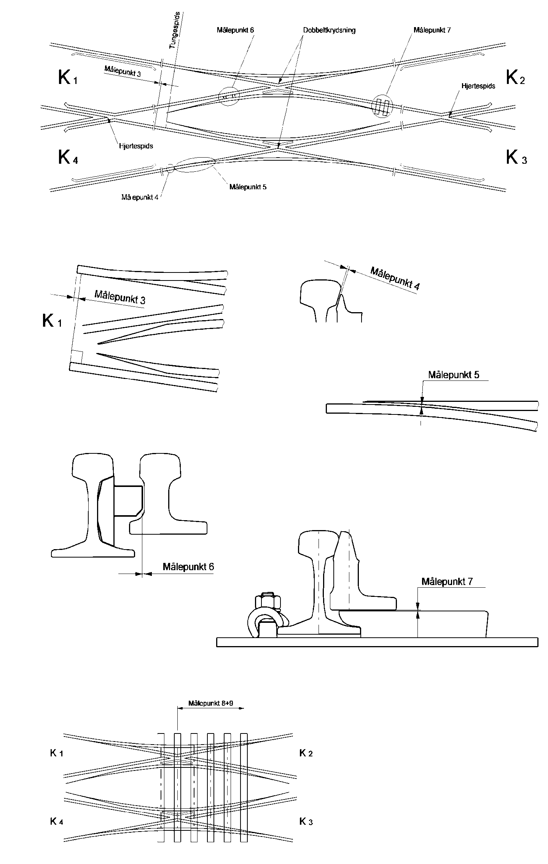

Beskrivelse af almene kontrolmål. | Betegnelse af kontrolmål |  | Nominel værdi | Bygge-tolerancer | Måling (bygge) | Måling (ilagt) | Note
 |  |  | [mm] | [mm] | [mm] | [mm]
Sporvidde målt umiddelbart op til tungespids (a) | K1 | a |  | +1 / -1
 | K2 | a |  | +1 / -1
 | K3 | a |  | +1 / -1
 | K4 | a |  | +1 / -1
Mindste afstand mellem fraliggende tunges bagkant og tilhørende sideskinnes kørekant (i+i1) | K1 | i | ≥ 60 | ≥ 60
 |  | i1 | ≥ 60 | ≥ 60
 | K2 | i | ≥ 60 | ≥ 60
 |  | i1 | ≥ 60 | ≥ 60
 | K3 | i | ≥ 60 | ≥ 60
 |  | i1 | ≥ 60 | ≥ 60
 | K4 | i | ≥ 60 | ≥ 60
 |  | i1 | ≥ 60 | ≥ 60
Største afstand mellem fraliggende tunges bagkant og modstående tunges kørekant (p+p1) | K1 | p | ≤ 1378 | ≤ 1378
 |  | p1 | ≤ 1378 | ≤ 1378
 | K2 | p | ≤ 1378 | ≤ 1378
 |  | p1 | ≤ 1378 | ≤ 1378
 | K3 | p | ≤ 1378 | ≤ 1378
 |  | p1 | ≤ 1378 | ≤ 1378
 | K4 | p | ≤ 1378 | ≤ 1378
 |  | p1 | ≤ 1378 | ≤ 1378

Sporvidden målt i midte af tungeparti midt mellem tungestød og stød op til mellemparti (y + y1) | K1 | y |  | +1 / -1
 |  | y1 |  | +1 / -1
 | K2 | y |  | +1 / -1
 |  | y1 |  | +1 / -1
 | K3 | y |  | +1 / -1
 |  | y1 |  | +1 / -1
 | K4 | y |  | +1 / -1
 |  | y1 |  | +1 / -1
Sporvidden ved tungens første befæstelse (b + b1) | K1 | b |  | +1 / -1
 |  | b1 |  | +1 / -1
 | K2 | b |  | +1 / -1
 |  | b1 |  | +1 / -1
 | K3 | b |  | +1 / -1
 |  | b1 |  | +1 / -1
 | K4 | b |  | +1 / -1
 |  | b1 |  | +1 / -1
Sporvidden ved mellempartiets midte (c1) | K1 | c1 |  | +1 / -1
 | K3 | c1 |  | +1 / -1
Sporvidden i dobbelt-krydsningen målt 200 mm fra hjertespidsen (k + k1) | K1 | k |  | +1 / -1
 |  | k1 |  | +1 / -1
 | K2 | k |  | +1 / -1
 |  | k1 |  | +1 / -1
Sporrillens bredde ved tvangskinnen (r + r1) | K1 | r |  | +1 / -1
 |  | r1 |  | +1 / -1
 | K2 | r |  | +1 / -1
 |  | r1 |  | +1 / -1
Sporvidden målt 200 mm bag den faktiske hjertespids (d+d1) | K1 | d |  | +1 / -1
 |  | d1 |  | +1 / -1
 | K2 | d |  | +1 / -1
 |  | d1 |  | +1 / -1
Afstanden fra tvangskinnens ledekant til kørekanten på hjertespidsen målt før hjerte-spidsens tilspidsning (e + e1) | K1 | (e)1 |  | +2 / 0
 |  | (e1)1 |  | +2 / 0
 | K2 | (e)1 |  | +2 / 0
 |  | (e1)1 |  | +2 / 0
Sporrillens bredde i tvangskinnen (h + h1) | K1 | h |  | +1 / -1
 |  | h1 |  | +1 / -1
 | K2 | h |  | +1 / -1
 |  | h1 |  | +1 / -1
1: Målene (e) og (e1) er anført i parentes idet der for flere sporskiftetyper gælder at hjertespidsens tilspidsning begynder mere end 50 mm fra hjertespidsen. Ved bygning af sporskifter skal ledemålet måles på hjertespidsens kørekant før hjertespidsens tilspidsning.

Entreprenør |  |  |  | Dato og underskrift
Fagtilsynet har gennemgået de fremlagte data og kontrolle-ret, at de ligger inden for de i projektet fastsatte tolerancer |  |  |  | Dato og underskrift

Bilag 1
Blad nr: |  | Sporvidden |  |  |  |  |  |  |  | Svelleafstand |  |  |  |  | Akkumuleret svelleafstand
 |  | 1400+ |  |  |  |  |  |  |  | [beton +3/-3] [træ +10/-10] |  |  |  |  | [beton +5/-5]
Svellenummer fra miderste svelle | Svelle id fra normaltegning | Målt [A: Afvigende gren, R: Ret gren] |  |  |  |  |  |  |  | Nominel | Målt |  |  |  | Nominel | Målt
 |  | K1 |  | K2 |  | K3 |  | K4 |  |  | K1 | K2 | K3 | K4 |  | K1 | K2 | K3 | K4
 |  | A | R | A | R | A | R | A | R
Kilometer retning
0
1
2
3
4
5
6
7
8
9
10
11
12
13
14
15
16
17
18
19
20
21
22
23
24
25
26
Kilometer retning
27
28
29
30
31
32
33
34
35
36
37
38
39
40
41
42
43
44
45
46
47
48
49
50
51
52
53
54
55
56
57
58
59
Blad nr: |  | Sporvidden |  |  |  |  |  |  |  | Svelleafstand |  |  |  |  | Akkumuleret svelleafstand
 |  | 1400+ |  |  |  |  |  |  |  | [beton +3/-3] [træ +10/-10] |  |  |  |  | [beton +5/-5]
Svellenummer fra miderste svelle | Svelle id fra normaltegning | Målt |  |  |  |  |  |  |  | Nominel | Målt |  |  |  | Nominel | Målt
 |  | K1 |  | K2 |  | K3 |  | K4 |  |  | K1 | K2 | K3 | K4 |  | K1 | K2 | K3 | K4
 |  | A | R | A | R | A | R | A | R
Kilometer retning
0
1
2
3
4
5
6
7
8
9
10
11
12
13
14
15
16
17
18
19
20
21
22
23
24
25
26
Kilometer retning
27
28
29
30
31
32
33
34
35
36
37
38
39
40
41
42
43
44
45
46
47
48
49
50
51
52
53
54
55
56
57
58
59

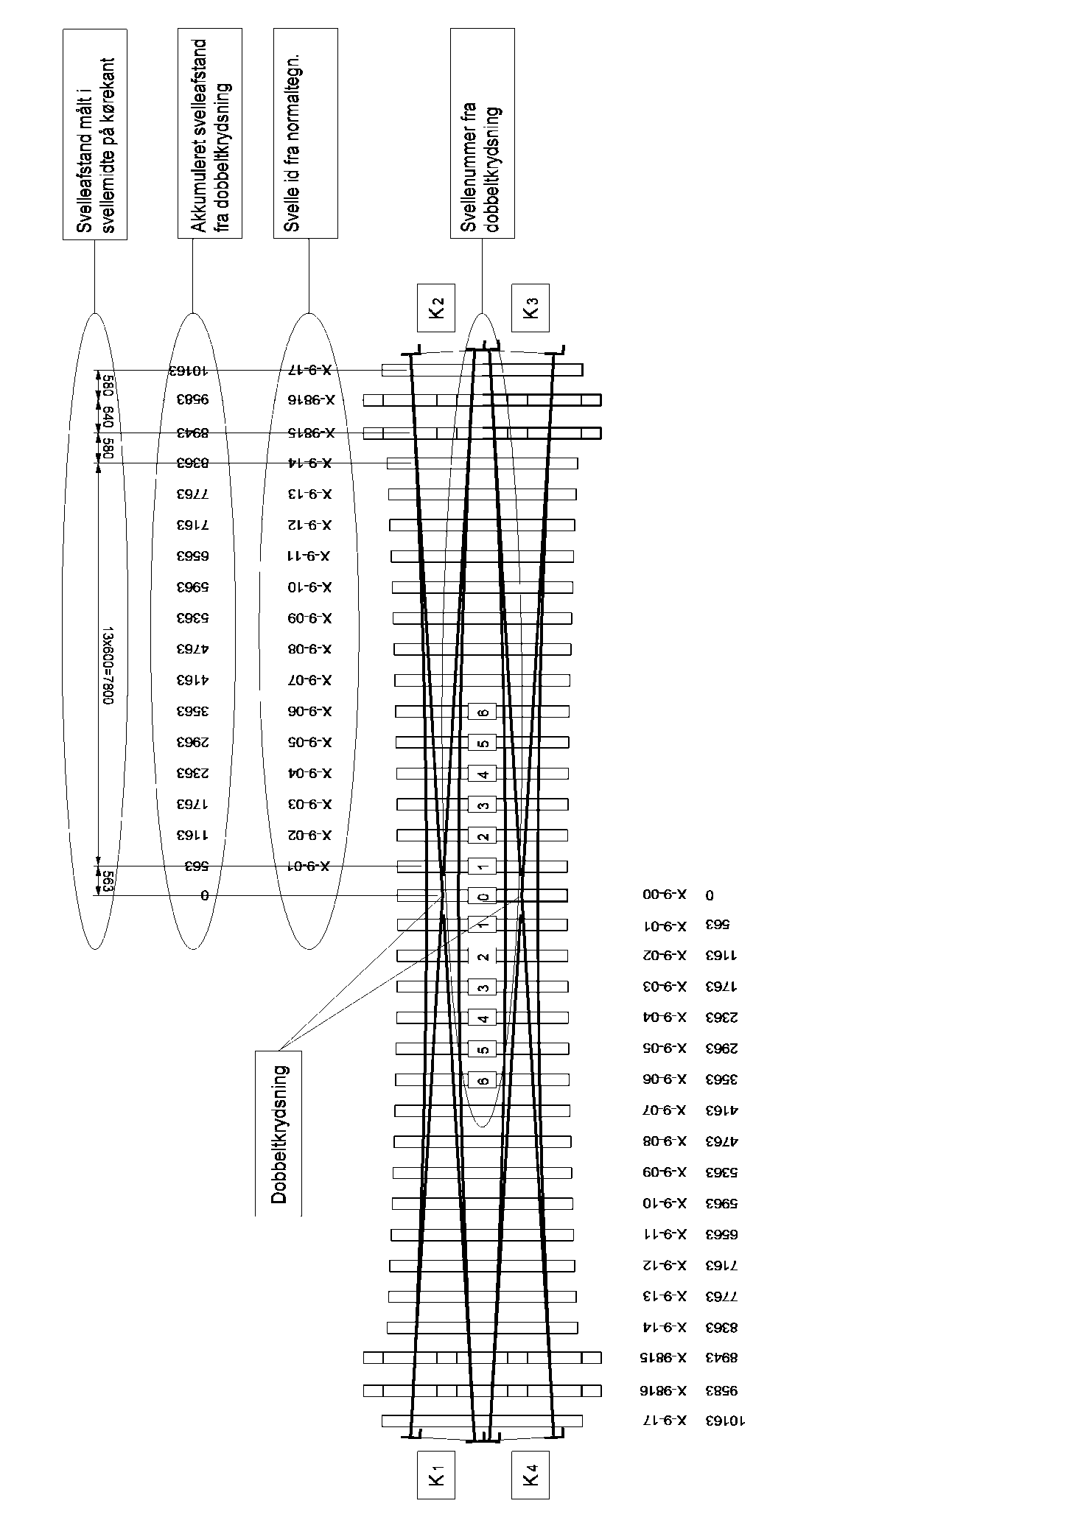
Km retning

OBS: Principskitse, ikke hele krydsningen er vist

Bilag 2
Blad nr: |  | Sporvidden
 |  | 1400+
Svellenummer fra miderste svelle | Svelle id fra normaltegning | Målt [A: Afvigende gren, R: Ret gren]
 |  | K1 |  | K2 |  | K3 |  | K4 | K4
 |  | A | R | A | R | A | R | A | A
Kilometer retning
0
1
2
3
4
5
6
7
8
9
10
11
12
13
14
15
16
17
18
19
20
21
22
23
24
25
26
Kilometer retning
27
28
29
30
31
32
33
34
35
36
37
38
39
40
41
42
43
44
45
46
47
48
49
50
51
52
53
54
55
56
57
58
59
Blad nr: |  | Sporvidden
 |  | 1400+
Svellenummer fra miderste svelle | Svelle id fra normaltegning | Målt
 |  | K1 |  | K2 |  | K3 |  | K4
 |  | A | R | A | R | A | R | A | R
Kilometer retning
0
1
2
3
4
5
6
7
8
9
10
11
12
13
14
15
16
17
18
19
20
21
22
23
24
25
26
Kilometer retning
27
28
29
30
31
32
33
34
35
36
37
38
39
40
41
42
43
44
45
46
47
48
49
50
51
52
53
54
55
56
57
58
59

Km retning

